2015.6.17
型号 | 图片 | 名称 | 单价 | 数量 | 价格 | 备注
BIRP-0018 (808nm/2000mw) | 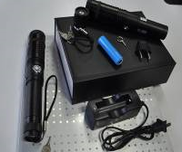 | 808nm/2W IR laser pointer | 980 | 2 | 1960
G27外调节自锁 |  | 绿光瞄准器 外调节自锁 | 115 | 1 | 0 | 5.12进的还没发
JGSD-G |  | 绿光瞄准器带LED | 140 | 2 | 280
JGSD-R |  | 红光瞄准器带LED | 92 | 2 | 184

 |  |  |  | 运费: | 12
 |  |  |  | 总计: | 2436

